Pinout
 |  | ATMEGA328P Pinout
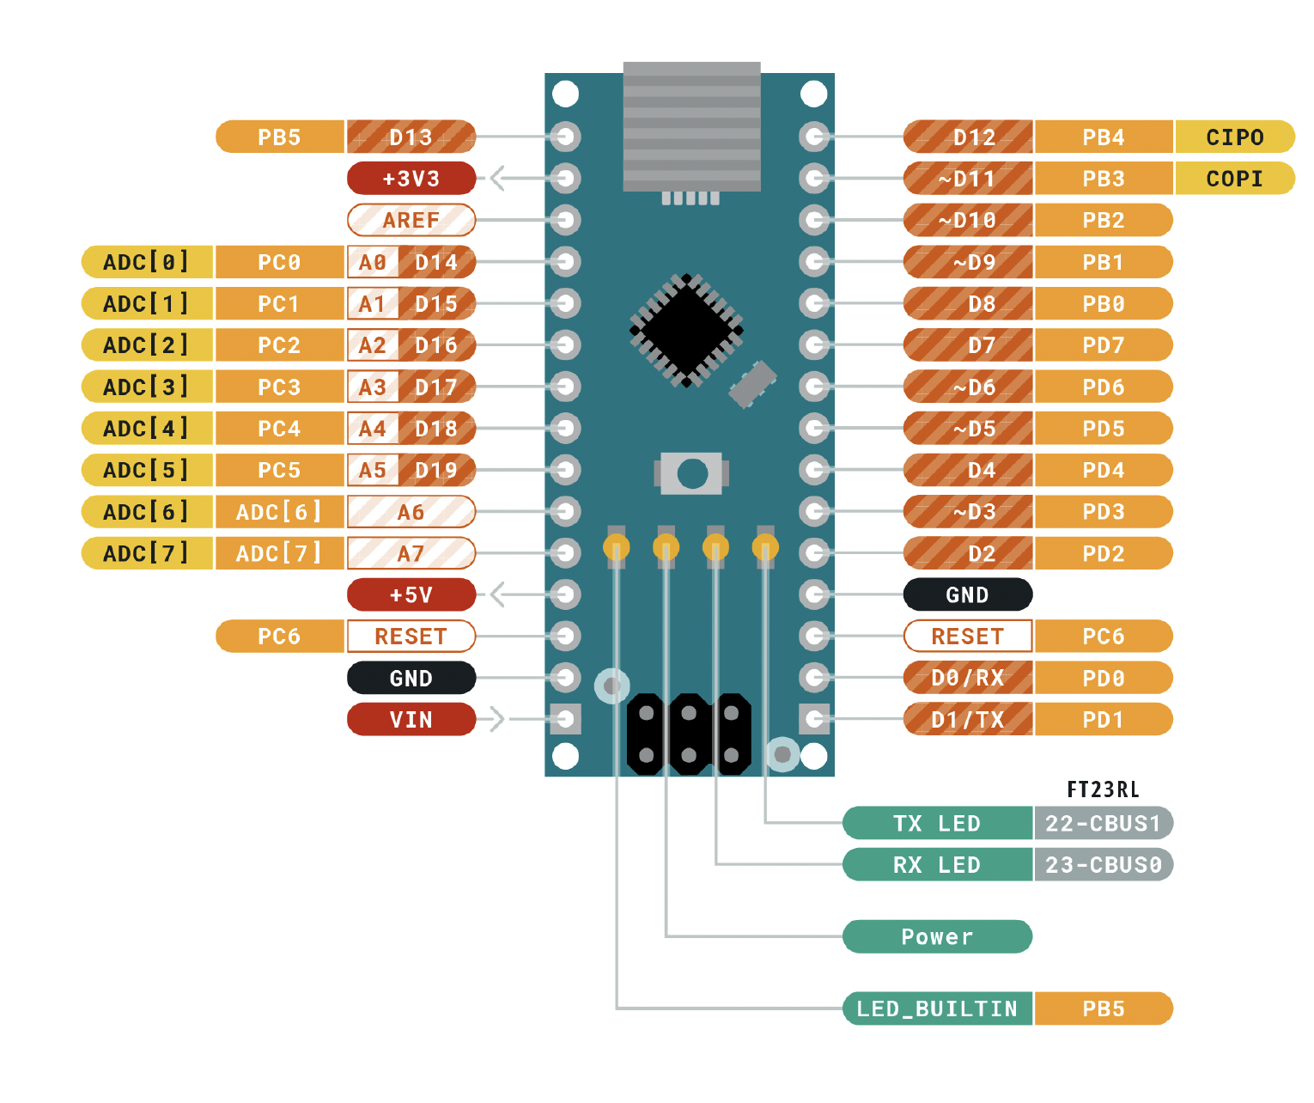

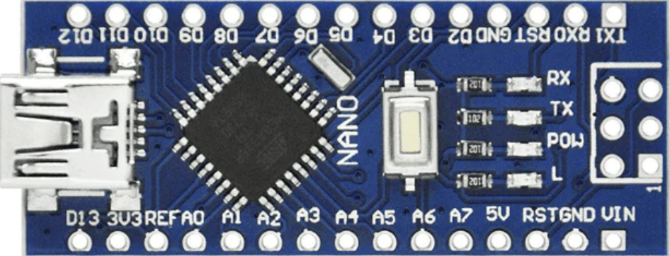
Entradas | Descripción
BOTON_ACCIÓN | Botón para iniciar acción
BOTON_MODO | Botón para cambiar de modo
 |  | Función |  |  |  |  | Función
POTE(ADC)3 | Potenciómetro (base) |  | PB5 | D13 | D12 | PB4 | LED1_MODO
POTE(ADC)4 | Potenciómetro (antebrazo) |  | 3V3 |  | D11 | PB3 | LED0_MODO
POTE(ADC)5 | Potenciómetro (brazo) |  | REF |  | D10 | PB2 | SERVO1
POTE(ADC)6 | Potenciómetro (garra) | BOTON_ACCIÓN | PC0 | A0 | D9 | PB1 | SERVO2
 |  | BOTON_MODO | PC1 | A1 | D8 | PB0
Salidas |  |  | PC2 | A2 | D7 | PD7
LED0_MODO | Bit 0 para mostrar modo | POTE(ADC)3 | PC3 | A3 | D6 | PD6 | SERVO3
LED1_MODO | Bit 1 para mostrar modo | POTE(ADC)4 | PC4 | A4 | D5 | PD5 | SERVO4
 |  | POTE(ADC)5 | PC5 | A5 | D4 | PD4
SERVO1 | Señal PWM para servo (OCR1B) | POTE(ADC)6 | ADC 6 | A6 | D3 | PD3
SERVO2 | Señal PWM para servo (OCR1A) |  | ADC 7 | A7 | D2 | PD2
SERVO3 | Señal PWM para servo (OCR0A) |  | 5V |  | GND
SERVO4 | Señal PWM para servo (OCR0B) |  | PD6 | RST | RST | PC6
 |  |  | GND |  | RX | PD0
 |  |  | VIN |  | TX | PD1

